Sheet1
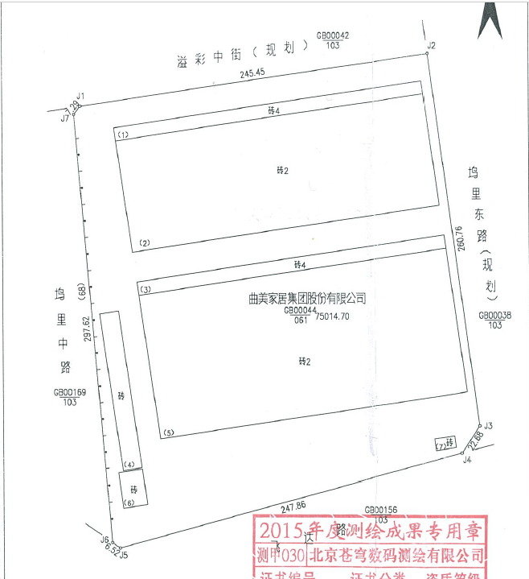

 | 地上面积 | 建成年代 | 登记结构 | 设定结构 | 剩余年限 | 成新率 | 建安 | 登记用途 | 现状用途 |  |  | 15年后 | 成新率
8幢 | 38554.08 | 2014 | 钢 | 钢 | 59 | 0.85 | 2600 | 厂房 | 厂房 | 32770.968 | 100240608 | 43 | 0.61 | 23517.9888
9幢 | 1469.27 | 2014 | 钢 | 混合 | 39 | 0.78 | 2600 | 附属用房 | 锅炉房、配电室 | 1146.0306 | 3820102 | 23 | 0.46 | 675.8642
13幢 | 115.99 | 2014 | 钢 | 混合 | 39 | 0.78 | 2600 | 门卫 | 中控室 | 90.4722 | 301574 | 23 | 0.46 | 53.3554
10幢 | 50545.23 | 2014 | 钢 | 钢 | 59 | 0.85 | 2600 | 厂房 | 厂房 | 42963.4455 | 131417598 | 43 | 0.61 | 30832.5903
 | 90684.57 |  |  |  |  | 0.85 | 2600 |  |  | 76970.9163 | 235779882 |  | 0.61 | 55079.7987
8#厂房
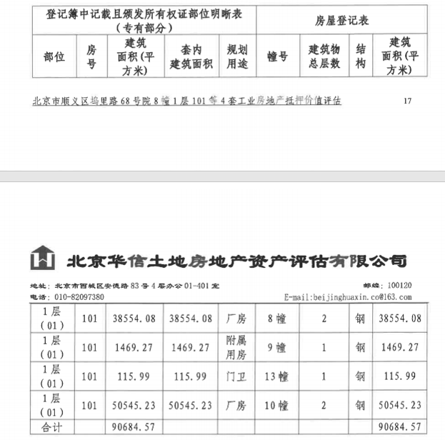

10#厂房

9#锅炉、配电室

13#门卫

